Gráfico1
Receita por Trimestre
 | Belo Horizonte | Boa Vista | Rio de Janeiro | São Paulo
1 | 728677 | 1102582 | 308939 | 247948
2 | 684275 | 1155129 | 290732 | 309188
3 | 781691 | 1233500 | 302621 | 263361
4 | 633452 | 1189552 | 312441 | 291389
1 | 775249 | 1123213 | 387707 | 350257
2 | 657528 | 1025219 | 359937 | 313819
3 | 698651 | 1130115 | 355286 | 305341
4 | 688200 | 1216163 | 420124 | 317549

imprimindo movendo gráfico
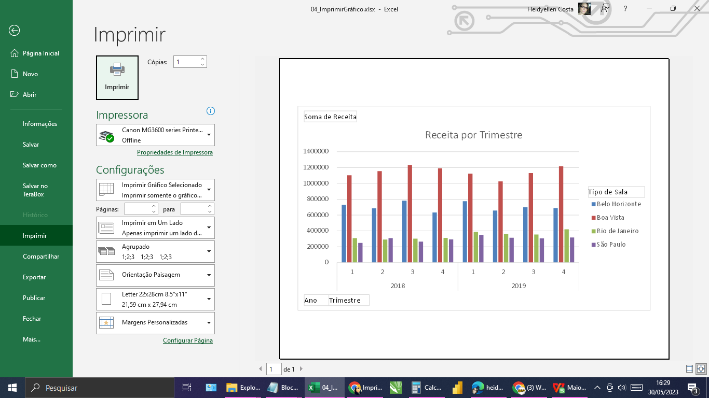
Soma de Receita | Rótulos de Coluna
Rótulos de Linha | Belo Horizonte | Boa Vista | Rio de Janeiro | São Paulo | Total Geral
2018 | 2828095 | 4680763 | 1214733 | 1111886 | 9835477
1 | 728677 | 1102582 | 308939 | 247948 | 2388146
2 | 684275 | 1155129 | 290732 | 309188 | 2439324
3 | 781691 | 1233500 | 302621 | 263361 | 2581173
4 | 633452 | 1189552 | 312441 | 291389 | 2426834
2019 | 2819628 | 4494710 | 1523054 | 1286966 | 10124358
1 | 775249 | 1123213 | 387707 | 350257 | 2636426
2 | 657528 | 1025219 | 359937 | 313819 | 2356503
3 | 698651 | 1130115 | 355286 | 305341 | 2489393
4 | 688200 | 1216163 | 420124 | 317549 | 2642036
Total Geral | 5647723 | 9175473 | 2737787 | 2398852 | 19959835

